Лист3
x | 0 | 1 | 2 | 3 | 4 | 5 | 6 | 7 | 8 | 9 | 10
n | 17 | 16 | 14 | 13 | 11 | 9 | 7 | 5 | 4 | 2 | 2 | 100
p | 0.17 | 0.16 | 0.14 | 0.13 | 0.11 | 0.09 | 0.07 | 0.05 | 0.04 | 0.02 | 0.02
F | 0.17 | 0.33 | 0.47 | 0.6 | 0.71 | 0.8 | 0.87 | 0.92 | 0.96 | 0.98 | 1
x^2 | 0 | 1 | 4 | 9 | 16 | 25 | 36 | 49 | 64 | 81 | 100
 | 10.1761 | 4.7961 | 1.4161 | 0.0361 | 0.6561 | 3.2761 | 7.8961 | 14.5161 | 23.1361 | 33.7561 | 46.3761
x̄̄ | 3.19
D(x) | 6.8739
S^2 | 6.943333333
S | 2.635020557

n

Лист4
При Выборке обьёма n=144 составлен групированный статистический ряд

X | 0-1 | 2019-02-01 | 2019-03-02 | 2019-04-03 | 2019-05-04 | 2019-06-05 | 2019-07-06 | 2019-08-07
m | 16 | 17 | 19 | 16 | 24 | 19 | 17 | 16

m относительно параметра x
Проверить на уровне знач а=0,05 гипотезу с равномерным распределением генеральной совакупности на отрезке [0;8]
x | m | x^2 | pi
0.5 | 16 | 0.25 | 0.1111111111
1.5 | 17 | 2.25 | 0.1180555556
2.5 | 19 | 6.25 | 0.1319444444
3.5 | 16 | 12.25 | 0.1111111111
4.5 | 24 | 20.25 | 0.1666666667
5.5 | 19 | 30.25 | 0.1319444444
6.5 | 17 | 42.25 | 0.1180555556
7.5 | 16 | 56.25 | 0.1111111111
 | 144

x̄̄ | 4.027777778
D(x) | 4.860339506
s^2 | 4.894327894
s | 2.212312793

а* = | 0.195939618
b*=

npi | mi | mi-npi | (mi-npi)^2/npi
18 | 16 | -2 | 0.2222222222
18 | 17 | -1 | 0.05555555556
18 | 19 | 1 | 0.05555555556
18 | 16 | -2 | 0.2222222222
18 | 24 | 6 | 2
18 | 19 | 1 | 0.05555555556
18 | 17 | -1 | 0.05555555556
18 | 16 | -2 | 0.2222222222
 |  |  | 2.888888889 | Х^2
 |  |  | 11.07049769 | X^2 Кр от (0,05;5)

Лист5
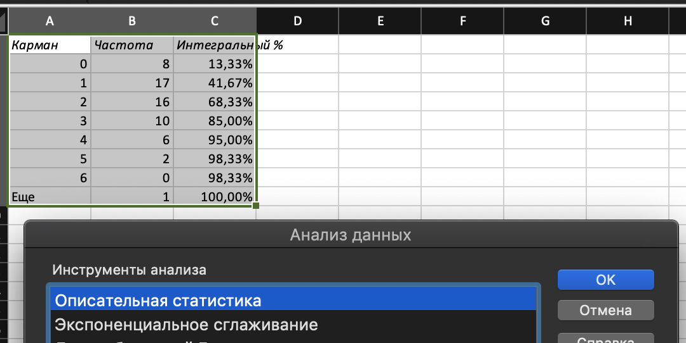
исх.дан |  |  |  | Как получить столбец 1
3 | Карман | Частота | Интегральный %
1 | 0 | 8 | 13.33%
3 | 1 | 17 | 41.67%
1 | 2 | 16 | 68.33%
4 | 3 | 10 | 85.00%
4 | 4 | 6 | 95.00%
2 | 5 | 2 | 98.33%
2 | 6 | 0 | 98.33%
1 | Еще | 1 | 100.00%
1
1 | Столбец1
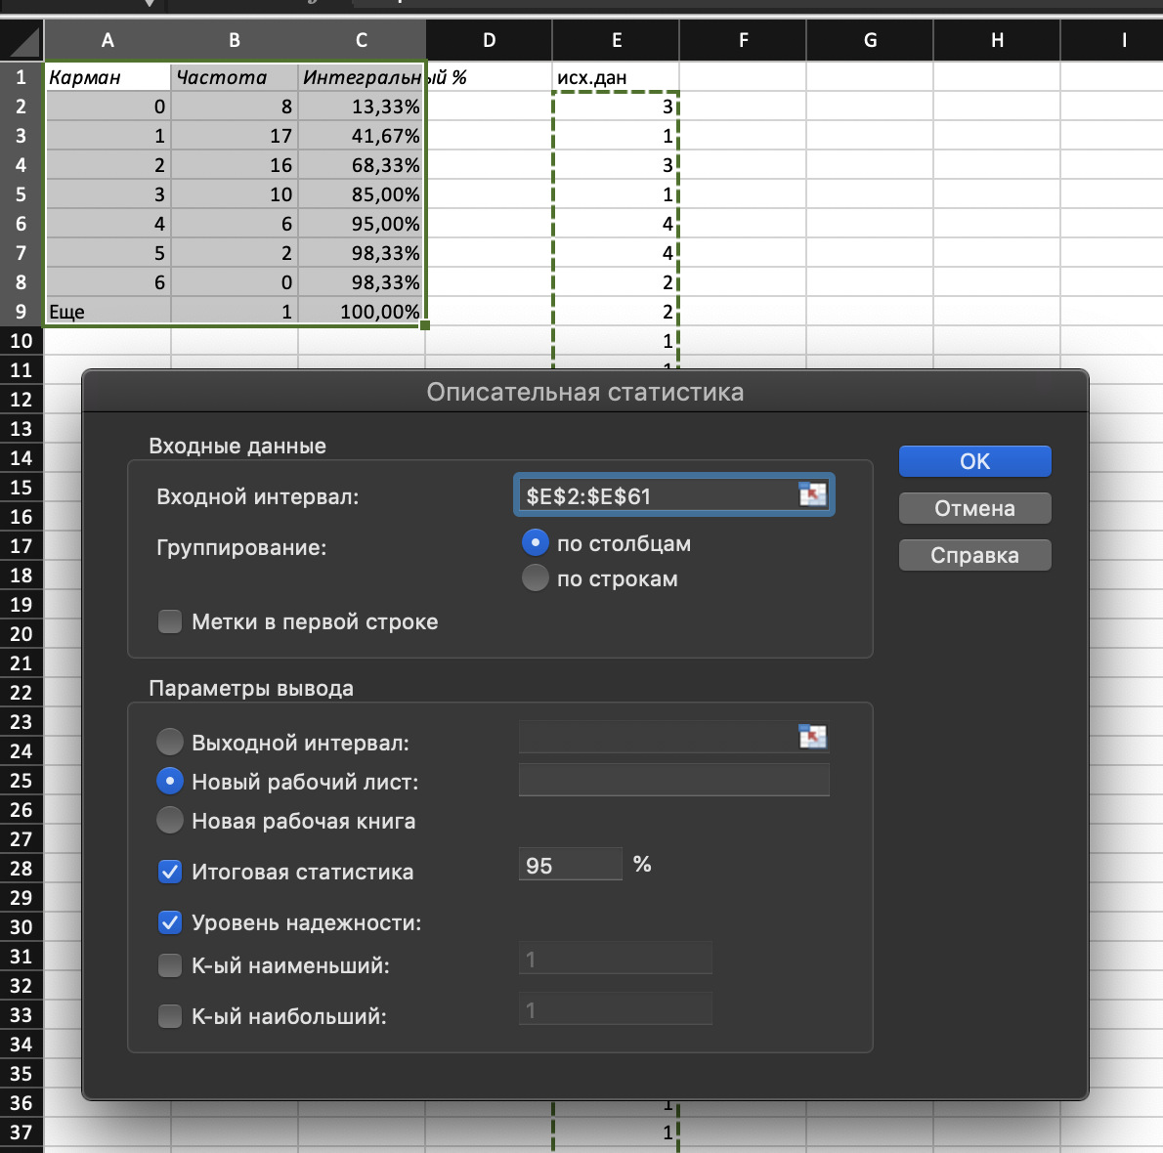
2
1 | Среднее | 2
2 | Стандартная ошибка | 0.188661656
0 | Медиана | 2
1 | Мода | 1
2 | Стандартное отклонение | 1.461366901
4 | Дисперсия выборки | 2.13559322
0 | Эксцесс | 1.111774373
3 | Асимметричность | 0.876431631
2 | Интервал | 7
1 | Минимум | 0
0 | Максимум | 7
3 | Сумма | 120
4 | Счет | 60
2 | Уровень надежности(95,0%) | 0.377511101
3
1
2
5
0
2
2
0
1
1
3
2
7
2 | Как получить гистрогррамму |  |  |  | Либо
1
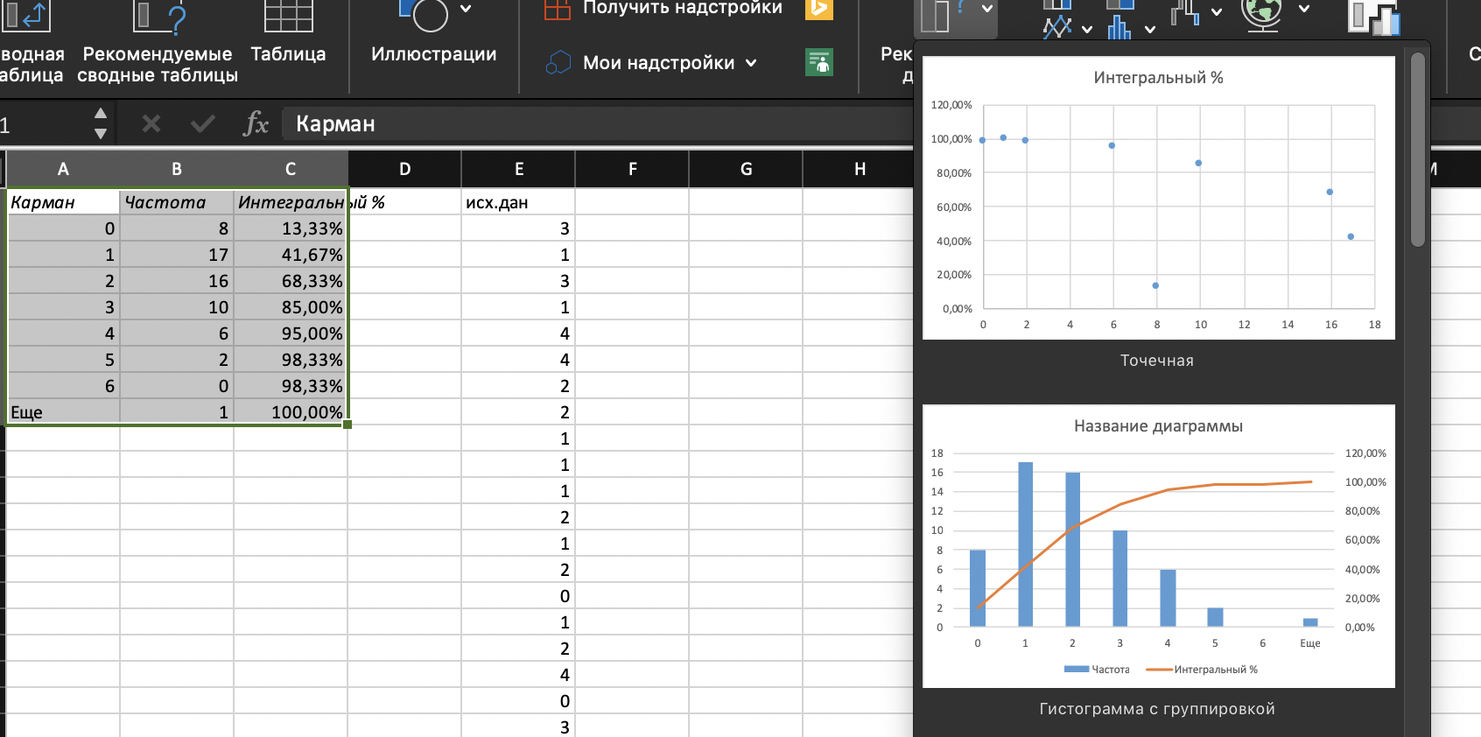
2
4
2
0
1
4
3
1
1
0
0
1
3
3
2
3
1
2
5

